計測統計
 |  |  |  |  |  |  |  |  |  |  |  |  |  |  |  |  |  | 單位 | 公差 | 工號 | 品檢員
 | 品質檢驗紀錄 |  |  |  |  |  |  |  |  |  |  |  |  |  |  |  |  | Ø | - | 1478 | 徐澤美 | V | 首件 | ※若內背一起加工，輸入OK | 遊標卡尺 | EFGP
 |  |  |  |  |  |  |  |  |  |  |  |  |  |  |  |  |  | \ / | 0.000 | 1626 | 洪士偉 |  | 巡檢 |  | 2.5D影像量測儀 | RD暫存區
 | 料號 |  |  | 804LY0241001B0 |  |  | 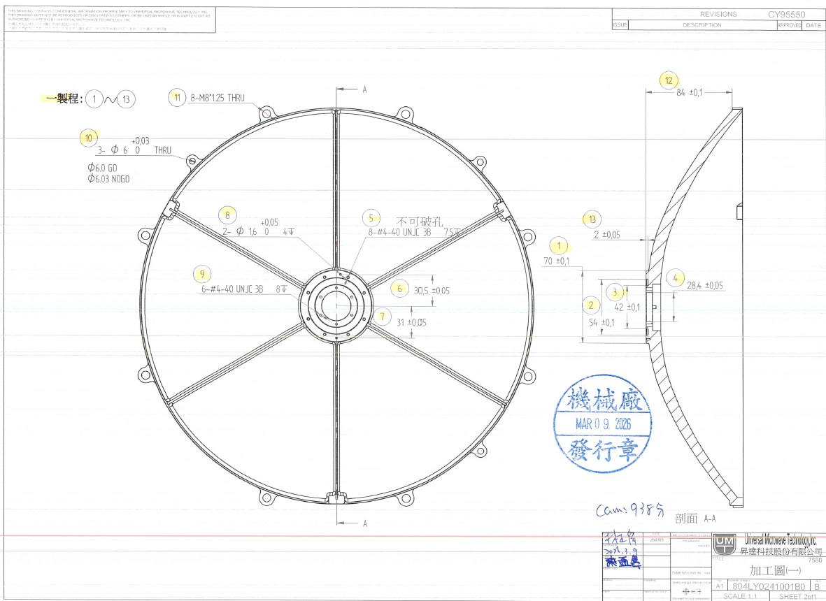 |  |  |  |  |  |  |  |  |  | 加工圖 | # | 0.005 | 1650 | 林銘坤 |  | MARCO |  | 高度規
 | 總檢驗數 |  |  | 0 |  |  |  |  |  |  |  |  |  |  |  |  |  | 距離 | 0.010 | 1666 | 林嘉宏 | 去牙 |  |  | 螺紋塞規
53 | 未完檢驗數 |  |  | 53 |  |  |  |  |  |  |  |  |  |  |  |  | 檢規 | 深度 | 0.015 | 2051 | 簡凱帆 | 攻牙 |  |  | 銷規
 | 檢驗合格 |  |  | 0 |  |  |  |  |  |  |  |  |  |  |  |  |  | 厚度 | 0.020 | 1492 | 陳思明 | 植牙套 |  |  | 三次元
 | 檢驗特採 |  |  | 0 |  |  |  |  |  |  |  |  |  |  |  |  |  | 外型 | 0.021 | 1907 | 蘇桑托 | 重工 |  |  | 瞬檢機
 | 檢驗異常 |  |  | 0 |  |  |  |  |  |  |  |  |  |  |  |  |  | X | 0.027 | 1032 | 里瓦多 | 面銑/見光 |  |  | 目視
 | 機台號碼 |  |  |  |  |  |  |  |  |  |  |  |  |  |  |  |  | Y | 0.027 | 2011 | 艾古 | LOAD |  |  | 分厘卡
 | 工單號碼 |  |  |  |  |  |  |  |  |  |  |  |  |  |  |  |  | 平面 | 0.030 | 2037 | 賽多 |  |  |  | 厚薄規
 | 檢驗日期 |  |  |  |  |  |  |  |  |  |  |  |  |  |  |  |  | 對稱 | 0.060 | 2139 | 蔡玉婷 |  |  |  | 表面粗糙度測定儀
 | 檢驗員 |  |  |  |  |  |  |  |  |  |  |  |  |  |  |  |  | 粗糙 | 0.040 | 2206 | 文廷炳 |  |  |  | R角規
 | 檢驗類別 |  |  |  |  |  |  |  |  |  |  |  |  |  |  |  |  | 刻字 | 0.050 | 1925 | 安瓦
 | 幹部確認 |  | 檢驗製程 | 001 |  |  |  |  |  |  |  |  |  |  |  |  |  | C | 0.100 | 2253 | 亨奇
 |  |  |  | 002 |  |  |  |  |  |  |  |  |  |  |  |  |  | ◎ | 0.150 | 2297 | 黎庭光
 |  |  |  | 003 |  |  |  |  |  |  |  |  |  |  |  |  |  | ⊕ | 0.200 | 2302 | 李佳駿
 |  |  |  | 004 |  |  |  |  |  |  |  |  |  |  |  |  |  | R | 0.400 | 2328 | 蘇玉美
 |  |  |  | 005 |  |  |  |  |  |  |  |  |  |  |  |  |  | Z | 0.500 | 2170 | 倪震皓
 |  |  |  | 006 |  |  |  |  |  |  |  |  |  |  |  |  |  | D.P. | 0.800 | 1200 | 趙茹涵
 |  |  |  | 007 |  |  |  |  |  |  |  |  |  |  |  |  |  | M | 0.25 | 2131 | 李楨儀
 |  |  |  | 008 |  |  |  |  |  |  |  |  |  |  |  |  |  | 度 | 0.14 | 2248 | 王健宇
 |  |  |  | 009 |  |  |  |  |  |  |  |  |  |  |  |  |  | 牙深 | 2
 |  |  |  | 010 |  |  |  |  |  |  |  |  |  |  |  |  |  | 高度
 | 製程 | 檢點 | 檢驗標準(單位mm) |  |  |  |  |  |  | 自動2.5D設備數據 | 手動量測 | 覆檢 | 再覆檢 | 判定 | 檢驗備註 組長特採 | 儀器 |  | 孔深
 | 001 | 1 | 距離 | 70 |  | + | 0.100 | - | 0.100 |  |  |  |  | 待驗 |  | 2.5D影像量測儀 |  | 輪廓度 | -
 | 001 | 2 | 距離 | 54 |  | + | 0.100 | - | 0.100 |  |  |  |  | 待驗 |  | 2.5D影像量測儀 |  | —
 | 001 | 3 | 距離 | 42 |  | + | 0.100 | - | 0.100 |  |  |  |  | 待驗 |  | 2.5D影像量測儀 |  | ⊥ |  |  | 謝博安
 | 001 | 4 | 深度 | 28.4 |  | + | 0.050 | - | 0.050 |  |  |  |  | 待驗 |  | 2.5D影像量測儀 |  |  |  |  | 莊志南
 | 001 | 5 | # | 4-40 UNJC-3B |  | + | - | - | - |  |  |  |  | 待驗 |  | 螺紋塞規 |  |  |  |  | 張耀隆
 | 001 | 5 | 牙深 | 7.5 |  | + | 0.500 | - | 0.100 |  |  |  |  | 待驗 |  | 螺紋塞規 |  |  |  |  | 余楷祥
 | 001 | 5 |  | 檢查不可破孔 |  | + | - | - | - |  |  |  |  | 待驗 |  | 目視 |  |  |  |  | 洪國信
 | 001 | 6 | 距離 | 30.5 |  | + | 0.050 | - | 0.020 |  |  |  |  | 待驗 |  | 2.5D影像量測儀 |  |  |  |  | 泰沙
 | 001 | 7 |  | 31 |  | + | 0.050 | - | 0.050 |  |  |  |  | 待驗 |  | 2.5D影像量測儀
 | 001 | 8 | Ø | 1.6 |  | + | 0.050 | - | 0.000 |  |  |  |  | 待驗 |  | 2.5D影像量測儀
 | 001 | 9 | # | 4-40 UNJC-3B |  | + | - | - | - |  |  |  |  | 待驗 |  | 螺紋塞規
 | 001 | 9 | 牙深 | 8 |  | + | 0.500 | - | 0.100 |  |  |  |  | 待驗 |  | 螺紋塞規
 | 001 | 10 | Ø | 6 |  | + | 0.050 | - | 0.050 |  |  |  |  | 待驗 | 6.0GO/6.03NOGO | 銷規
 | 001 | 10 |  | THRU |  | + | - | - | - |  |  |  |  | 待驗 |  | 銷規
 | 001 | 11 | M | 8X1.25 |  | + | 0.010 | - | 0.010 |  |  |  |  | 待驗 |  | 螺紋塞規
 | 001 | 11 |  | THRU |  | + | 0.010 | - | 0.010 |  |  |  |  | 待驗 |  | 螺紋塞規
 | 001 | 12 | 距離 | 84 |  | + | 0.100 | - | 0.100 |  |  |  |  | 待驗 |  | 2.5D影像量測儀
 | 001 | 13 | 距離 | 2 |  | + | 0.050 | - | 0.050 |  |  |  |  | 待驗 |  | 2.5D影像量測儀
 | 002 | 15 | Ø | 383.5 |  | + | 0.020 | - | 0.020 |  |  |  |  | 待驗 |  | 2.5D影像量測儀
 | 002 | 16 | # | 4-40 UNJC-3B |  | + | - | - | - |  |  |  |  | 待驗 |  | 螺紋塞規
 | 002 | 16 |  | 7 | D.P. | + | 0.500 | - | 0.100 |  |  |  |  | 待驗 |  | 高度規
 | 002 | 16 |  | 檢查不可破孔 |  | + | - | - | - |  |  |  |  | 待驗 |  | 目視
 | 002 | 17 | 厚度 | 7 |  | + | 3.000 | - | 0.000 |  |  |  |  | 待驗 |  | 遊標卡尺
 | 002 | 18 | 厚度 | 13 |  | + | 0.200 | - | 0.200 |  |  |  |  | 待驗 |  | 遊標卡尺
 | 002 | 19 | 距離 | 2.05 |  | + | 0.020 | - | 0.020 |  |  |  |  | 待驗 |  | 2.5D影像量測儀
 | 002 | 20 | 距離 | 8 |  | + | 0.100 | - | 0.100 |  |  |  |  | 待驗 |  | 2.5D影像量測儀
 | 002 | 20 | 距離 | 16 |  | + | 0.100 | - | 0.100 |  |  |  |  | 待驗 |  | 2.5D影像量測儀
 | 002 | 21 | 距離 | 8 |  | + | 0.030 | - | 0.030 |  |  |  |  | 待驗 |  | 2.5D影像量測儀
 | 002 | 22 | 距離 | 8 |  | + | 0.050 | - | 0.000 |  |  |  |  | 待驗 |  | 2.5D影像量測儀
 | 002 | 23 | 距離 | 45.05 |  | + | 0.050 | - | 0.000 |  |  |  |  | 待驗 |  | 2.5D影像量測儀
 | 002 | 24 | 距離 | 16 |  | + | 0.100 | - | 0.100 |  |  |  |  | 待驗 |  | 2.5D影像量測儀
 | 002 | 25 | 距離 | 187.5 |  | + | 0.100 | - | 0.100 |  |  |  |  | 待驗 |  | 2.5D影像量測儀
 | 002 | 26 | 距離 | 183.5 |  | + | 0.050 | - | 0.050 |  |  |  |  | 待驗 |  | 2.5D影像量測儀
 | 002 | 27 | 距離 | 3 |  | + | 0.050 | - | 0.050 |  |  |  |  | 待驗 |  | 2.5D影像量測儀
 | 002 | 28 | 距離 | 17.5 |  | + | 0.030 | - | 0.030 |  |  |  |  | 待驗 |  | 2.5D影像量測儀
 | 002 | 29 | 距離 | 17 |  | + | 0.050 | - | 0.050 |  |  |  |  | 待驗 |  | 2.5D影像量測儀
 | 002 | 30 | # | 4-40 UNJC-3B |  | + | - | - | - |  |  |  |  | 待驗 |  | 螺紋塞規
 | 002 | 30 |  | THRU |  | + | - | - | - |  |  |  |  | 待驗 |  | 螺紋塞規
 | 002 | 31 | 距離 | 8 |  | + | 0.100 | - | 0.100 |  |  |  |  | 待驗 |  | 2.5D影像量測儀
 | 002 | 32 | 距離 | 2.05 |  | + | 0.020 | - | 0.020 |  |  |  |  | 待驗 |  | 2.5D影像量測儀
 | 002 | 33 | 距離 | 2.05 |  | + | 0.020 | - | 0.020 |  |  |  |  | 待驗 |  | 2.5D影像量測儀
 | 002 | 34 | 距離 | 8 |  | + | 0.100 | - | 0.100 |  |  |  |  | 待驗 |  | 2.5D影像量測儀
 | 002 | 35 | 距離 | 380 |  | + | 0.100 | - | 0.100 |  |  |  |  | 待驗 |  | 2.5D影像量測儀
 | 002 | 36 | 距離 | 2.98 |  | + | 0.000 | - | 0.100 |  |  |  |  | 待驗 |  | 2.5D影像量測儀
 | 002 | 37 | 高度 | 77.11 |  | + | 1.000 | - | 1.000 |  |  |  |  | 待驗 |  | 2.5D影像量測儀
 | 002 | 38 | 距離 | 3.5 |  | + | 0.100 | - | 0.100 |  |  |  |  | 待驗 |  | 2.5D影像量測儀
 | 002 | 39 | 距離 | 10 |  | + | 0.100 | - | 0.100 |  |  |  |  | 待驗 |  | 2.5D影像量測儀
 | 002 | 40 | 距離 | 94 |  | + | 0.150 | - | 0.150 |  |  |  |  | 待驗 |  | 2.5D影像量測儀
 | 099 | 99-1 |  | 開口不可有毛邊 |  | + | - | - | - |  |  |  |  | 待驗 |  | 目視
 | 099 | 99-2 |  | 外型不可有黑痕 |  | + | - | - | - |  |  |  |  | 待驗 |  | 目視
 | 099 | 99-3 |  | 牙孔不可有火山口 |  | + | - | - | - |  |  |  |  | 待驗 |  | 目視
 | 099 | 99-4 |  | 孔不可有凸起 |  | + | - | - | - |  |  |  |  | 待驗 |  | 目視
 | 099 | 99-5 |  | 不可有段差 |  | + | - | - | - |  |  |  |  | 待驗 |  | 目視
 |  |  |  |  |  |  |  |  |  |  |  |  |  |  | 編輯: | 日期:
 |  |  |  |  |  |  |  |  |  |  |  |  |  |  | 確認 | 日期:

